Sheet1
Iteración 2
Juan Sebastián Bravo | Juan Esteban Méndez

Pruebas de Transaccionalidad
RF12: Solicitar un carrito de compras.
Caso de éxito: La aplicación le asigna un carrito a un usuario mientras que el otro se queda sin carrito.
Caso de falla: La aplicación le asigna el mismo carrito a diferentes usuarios, creando incoherencia en la base de datos.
Test realizado: Dos sesiones solicitando el mismo carrito al mismo tiempo.

TIEMPO | Sesión 1 | Sesión 2
 | La aplicación se inicia. | La aplicación se inicia.
 | 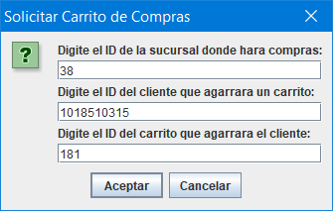 El usuario solicita el carrito con id=181 | 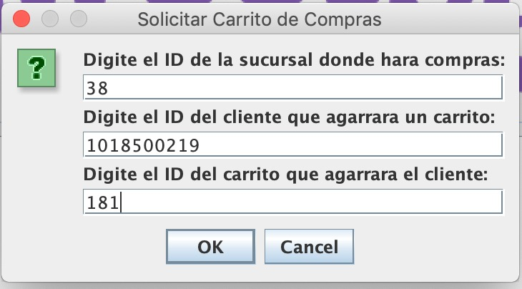 El usuario solicita el carrito con id=181
 | El usuario es ahora dueño del carrito. | La aplicación arroja una excepción anunciando que el carrito ya es de otro usuario.
 | ... | ...

RF13: Adicionar un producto al carrito de compras.
Caso de éxito: La aplicación incrementa y decrementa la cantidad de los productos de los estantes y de los carritos según la manipulación de otros usuarios en tiempo real.
Caso de falla: La aplicación incrementa y decrementa según la lectura local (lectura sucia) y no mantiene la coherencia de la base de datos.
Test realizado: Una sesión obtiene productos mientras la otra mira cuantos hay. Después la segunda sesión intenta todos los productos del estante (habiendo menos debido a que la sesión 1 cogió)

TIEMPO | Sesión 1 | Sesión 2
 | La aplicación se inicia. | La aplicación se inicia.
 | El usuario solicita el carrito con id=181 | 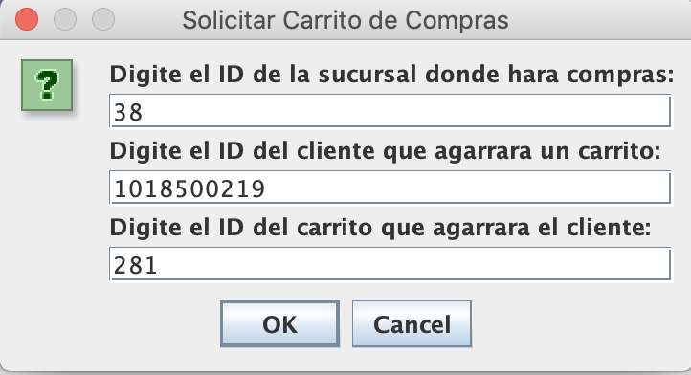 El usuario solicita el carrito con id=281
 | El usuario es ahora dueño del carrito. | 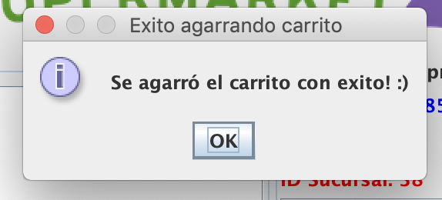 El usuario es ahora dueño del carrito.
 | 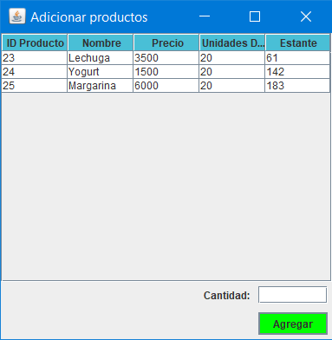 El usuario ve la cantidad de lechuga en la sucursal 38. | 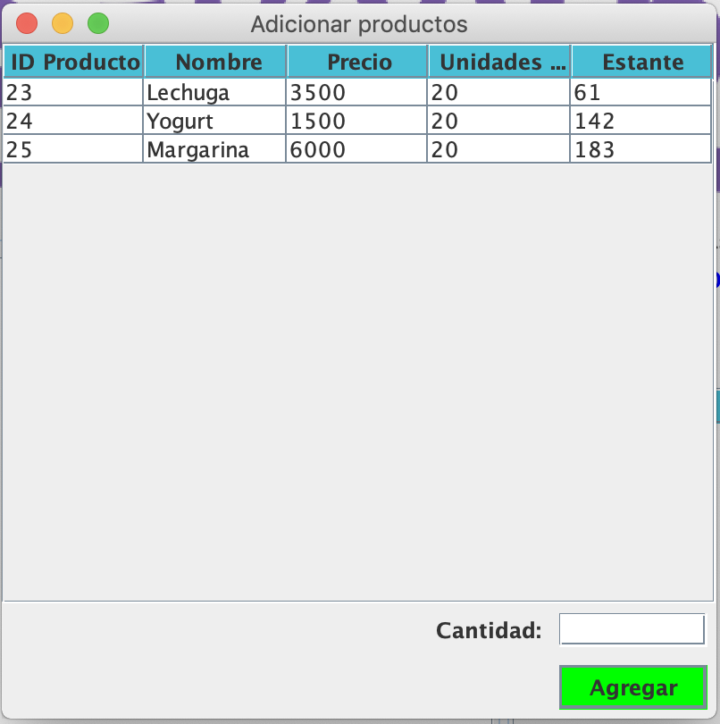 El usuario ve la cantidad de lechuga en la sucursal 38.
 | 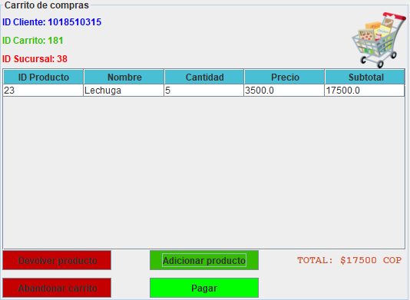 El usuario añade al carrito 5 lechugas
 | ... | El usuario intenta comprar 20 lechugas y la aplicación arroja una excepción de cantidad solicitada.

RF14: Devolver un producto al carrito de compras.
Caso de éxito: La aplicación incrementa y decrementa la cantidad de los productos de los estantes y de los carritos según la manipulación de otros usuarios en tiempo real.
Caso de falla: La aplicación incrementa y decrementa según la lectura local (lectura sucia) y no mantiene la coherencia de la base de datos.
Test realizado: Ambas sesiones devuelven al tiempo el mismo producto.

TIEMPO | Sesión 1 | Sesión 2
 | La aplicación se inicia. | La aplicación se inicia.
 | El usuario solicita el carrito con id=181 | El usuario solicita el carrito con id=281
 | El usuario es ahora dueño del carrito. | El usuario es ahora dueño del carrito.
 |  El usuario ve la cantidad de lechuga en la sucursal 38. | 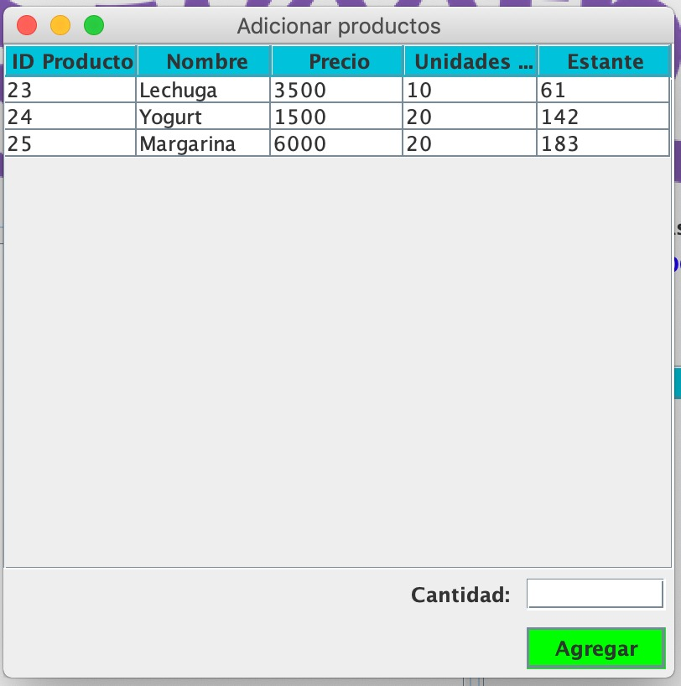 (...) El usuario ve la cantidad de lechuga en la sucursal 38.
 | El usuario añade al carrito 5 lechugas | 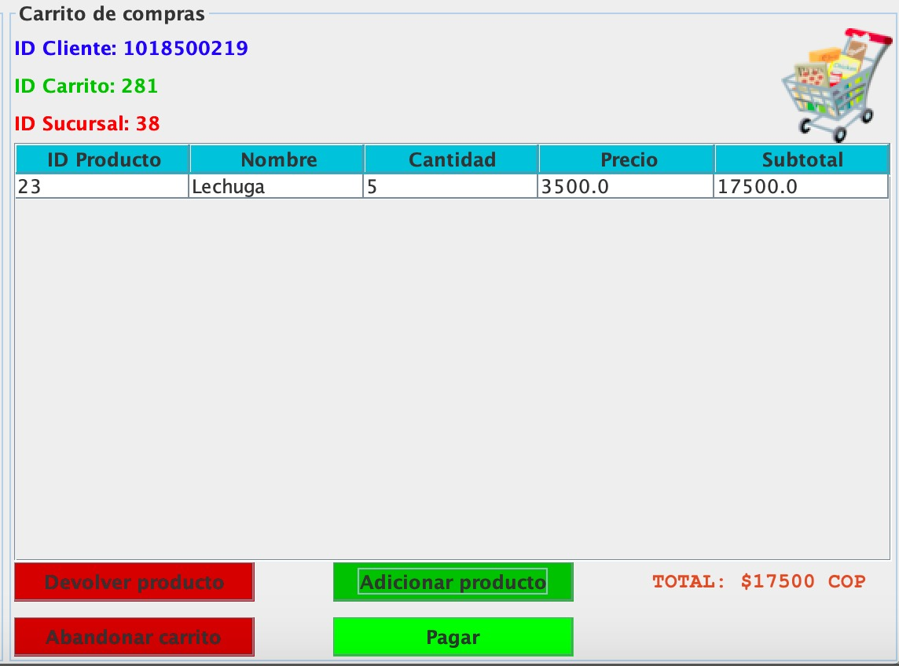 El usuario añade al carrito 5 lechugas
 | El usuario devuelve las 5 lechugas | El usuario devuelve las 5 lechugas

 | Resultado

